Sheet1
OOD |  |  |  |  | １１.プログラム機能設計書 |  |  |  |  |  |  |  |  |  |  |  |  |  |  |  |  |  |  |  |  |  |  | 11/11
システム名： 店舗情報共有システム |  |  |  |  |  |  |  |  |  | 機能名：ユーザー登録画面（機能ID:021） |  |  |  |  |  |  |  |  |  |  |  |  |  | 作成日： 2013/1１/15 |  |  |  | 作成者： 村上出海

 | 【１－１．概要説明】
 |  |  | ・ユーザ情報を新規に登録することが可能。
 |  |  | ・各テキストボックスに入力したのちに登録ボタンを押すことでアカウントを作成することが可能。

共有メニュー
 | 【１－２．画面レイアウト定義】

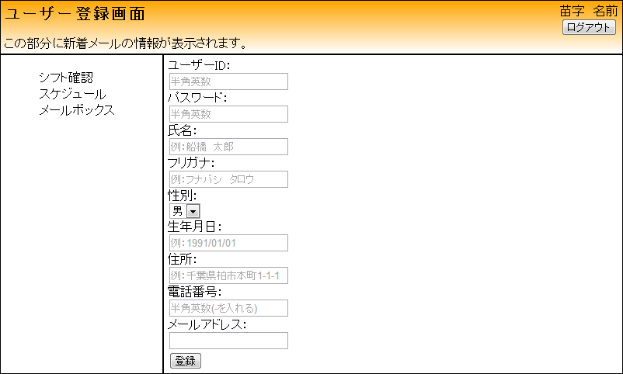
(3)
(4)
(5)
(1)
(2)
(6)
(7)
(8)
(9)
(10)

 | 【１－３．画面項目定義】
 |  | 番号 | 項目名 |  |  |  | 項目名（英字） | 属性 |  | 型 |  | 桁数 (Byte) | I/O | 必須チェック | 入力制限 |  |  |  | 表示形式 （編集仕様） | DBアクセス | 対応テーブルカラム |  | 詳細
 |  |  |  |  |  |  |  |  |  |  |  |  |  |  | かな | カタカナ | 英字 | 数値
 |  | (1) | ユーザID |  |  |  | UserID | text |  | String |  |  | I | ○ | - | - | ○ | ○ | - | - | ユーザー情報.ユーザID |  | ユーザIDを入力する。
 |  | (2) | パスワード |  |  |  | Password | text |  | String |  |  | I | ○ | - | - | ○ | ○ | - | - | ユーザー情報.パスワード |  | パスワードを入力する。
 |  | (3) | 氏名 |  |  |  | UserName | text |  | String |  |  | I | ○ | - | - | - | - | - | - | ユーザー情報.氏名 |  | 氏名を入力する。
 |  | (4) | フリガナ |  |  |  | Phonetic | text |  | String |  |  | I | ○ | - | ○ | - | - | - | - | ユーザー情報.フリガナ |  | 氏名のフリガナを入力する。
 |  | (5) | 性別 |  |  |  | Sex | select |  | - |  |  | I | ○ | - | - | - | - | - | - | ユーザー情報.性別 |  | 性別を選択する。
 |  | (6) | 生年月日 |  |  |  | Date of birth | text |  | String |  |  | I | ○ | - | - | - | - | - | - | ユーザー情報.生年月日 |  | 生年月日を入力する。
 |  | (7) | 住所 |  |  |  | Address | text |  | String |  |  | I | ○ | - | - | - | - | - | - | ユーザー情報.住所 |  | 住所を入力する。
 |  | (8) | 電話番号 |  |  |  | Tell | text |  | String |  |  | I | ○ | - | - | - | - | - | - | ユーザー情報.電話番号 |  | 電話番号を入力する。
 |  | (9) | メールアドレス |  |  |  | Email | text |  | String |  |  | I | ○ | - | - | - | - | - | - | ユーザー情報.メールアドレス |  | メールアドレスを入力する。
 |  | (10) | 登録ボタン |  |  |  | signUp | button |  | - |  |  | I/O | - | - | - | - | - | - | (1) | - |  | 連絡先一覧画面に遷移する。

 | 【１－４．入力パラメータ】
 |  | № | ID |  |  | 名称 |  | 説明
 |  | 3 | UserId |  |  | ユーザID |  | ユーザIDを入力する
 |  | 4 | Password |  |  | パスワード |  | パスワードを入力する
 |  | 5 | UserName |  |  | 氏名 |  | 登録者の氏名を入力する
 |  | 6 | Phonetic |  |  | フリガナ |  | 登録者のフリガナを入力する
 |  | 7 | Sex |  |  | 性別 |  | 登録者の性別を選択する
 |  | 8 | Date of birth |  |  | 生年月日 |  | 登録者の生年月日を入力する
 |  | 9 | Address |  |  | 住所 |  | 登録者の住所を入力する
 |  | 10 | Tell |  |  | 電話番号 |  | 登録者の電話番号を入力する
 |  | 11 | Email |  |  | メールアドレス |  | 登録者のメールアドレスを入力する

 | 【１－５．イベント詳細定義】
 |  |  |  |  |  |  |  |  |  |  |  |  |  |  |  |  |  |  |  |  |  | ＰＴ実施結果記入欄
 |  | № | イベント／条件 |  |  |  |  | 処理内容 |  |  |  |  |  |  |  |  |  |  |  |  |  | 実施日 |  |  | 結果 | 実施日 | 結果 | 実施日 | 結果
 |  | 1 | 自画面表示時 |  |  |  |  | 【表示処理】
 |  |  |  |  |  |  |  |  | 1.全ての項目をを空の状態で表示する。

 |  | 2 | 登録ボタン押下時 |  |  |  |  | 【入力チェック】
 |  |  |  |  |  |  |  |  | １－３．画面項目定義に従い、入力チェックを実施する。
 |  |  |  |  |  |  |  | 【画面遷移】
 |  |  |  |  |  |  |  |  | ①URL
 |  |  |  |  |  |  |  |  |  |  | /contactList
 |  |  |  |  |  |  |  |  | ②遷移先
 |  |  |  |  |  |  |  |  |  |  | 021(連絡先一覧画面)
 |  |  |  |  |  |  |  |  | ③パラメータ
 |  |  |  |  |  |  |  |  |  | お届け先登録確認画面の、画面設計書のインタフェースを参照。

 | 【１－６．DBアクセス】

 |  | （1）新規ユーザ情報の登録
 |  |  | 登録カラム名
 |  |  |  | ユーザー情報.ユーザID
 |  |  |  | ユーザー情報.パスワード
 |  |  |  | ユーザー情報.氏名
 |  |  |  | ユーザー情報.フリガナ
 |  |  |  | ユーザー情報.性別
 |  |  |  | ユーザー情報.生年月日
 |  |  |  | ユーザー情報.住所
 |  |  |  | ユーザー情報.電話番号
 |  |  |  | ユーザー情報.メールアドレス
 |  |  | 登録対象テーブル名
 |  |  |  | ユーザー情報

